CSV
APÓS LANÇAR TODOS OS DEFEITOS NA PLANILHA, CLASSIFICAR OS DEFEITOS PARA LANÇAR NO SAP. UTILIZANDO O COMANDO: CTRL+SHIFT+R
OBS. SÓ CLASSIFICAR UMA VEZ, APÓS LANÇAR TODOS OS DEFEITOS.
NOTA | LT | PART DEFEITO | GRP. CÓDIGOS | COD DEFEITO | PRIORIDADE | TEXTO/TIPO DE ESTRUTURA | OBS. | ITEM | DESCR | FASES | FONTE/CARGA | AÇÃO
0 | LT | TN | LTTN | TN08 | P2 | YS1-9/1 - FASE - | 0 | 2 | CABO ATERR. PARTIDO | 0 | 0 | REPOR CABO ATERRAMENTO
0 | LT | TN | LTTN | TN08 | P2 | YS1-20/3 - FASE - | CRUZETA INFERIOR | 5 | CABO ATERR. PARTIDO | 0 | 0 | REPOR CABO ATERRAMENTO
0 | LT | AF | LTAF | AF08 | A | YS1-27/3 - FASE - | 0 | 6 | FAIXA INEXISTENTE | 0 | 0 | REABRIR FAIXA
0 | LT | ES | LTES | ES24 | A | YS1-42/2 - FASE - | 0 | 7 | POSTE C/ INCLINAÇÃO LEVE | 0 | 0 | APRUMAR POSTE
0 | LT | AF | LTAF | AF01 | P2 | AP1-16/1 - FASE - | 1 ARVORE | 8 | ÁRV. DENTRO DA FAIXA-DIST. CONDUT. > 1,5M | 0 | 0 | PODAR ÁRVORE
0 | LT | AF | LTAF | AF01 | P2 | AG1-43/5 - FASE - | 2 ARVORES | 9 | ÁRV. DENTRO DA FAIXA-DIST. CONDUT. > 1,5M | 0 | 0 | PODAR ÁRVORE
0 | LT | AF | LTAF | AF01 | P2 | YS1-43/4 - FASE - | 1 ARVORE | 10 | ÁRV. DENTRO DA FAIXA-DIST. CONDUT. > 1,5M | 0 | 0 | PODAR ÁRVORE
0 | LT | AF | LTAF | AF01 | P2 | YS1-39/1 - FASE - | 1 ARVORE | 11 | ÁRV. DENTRO DA FAIXA-DIST. CONDUT. > 1,5M | 0 | 0 | PODAR ÁRVORE
...

RF
 |  |  |  | RELATÓRIO DE DEFEITOS - LT


 | REGIONAL: |  | LESTE |  | TENSÃO/KM: | 69KV / 52,9 KM
 | TIPO DE INSPEÇÃO: |  | MINUCIOSA
 | ORDEM DE INSPEÇÃO: |  | 6000245297
 | DESCRIÇÃO DA LT: |  | SÃO DOMINGOS / COLINAS |  | CÓDIGO DA LT: | SDM/COL-C1-02M1

 | RELATÓRIO DE EVIDÊNCIAS FOTOGRÁFICAS

 | Item | Descrição do Defeito |  | CÓD. Defeito |  | N° Estrutura | Fase(s) | Prioridade | Fonte/Carga | Ação | Observações

 | 2 | CABO ATERR. PARTIDO |  | TN08 |  | YS1-9/1 - FASE - | 0 | P2 | 0 | REPOR CABO ATERRAMENTO | 0
 | REG.1 | Registro Cenário - Antes |  |  |  | REG.2 | Registro Cenário - Depois
 | 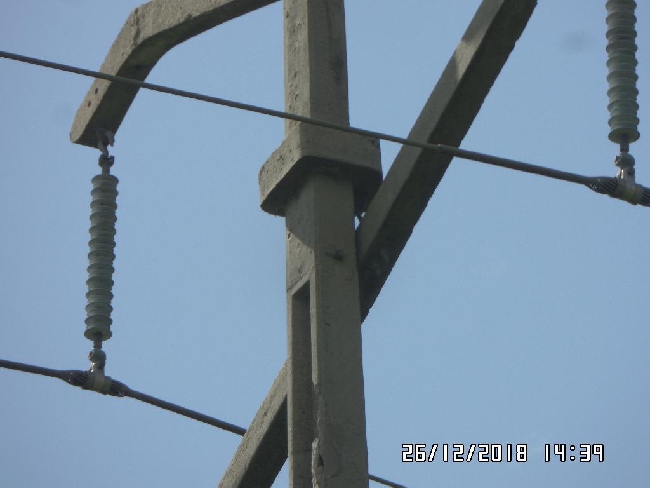 |  |  |  |  | Evidência da Execução
 | Item | Descrição do Defeito |  | CÓD. Defeito |  | N° Estrutura | Fase(s) | Prioridade | Fonte/Carga | Ação | Observações

 | 5 | CABO ATERR. PARTIDO |  | TN08 |  | YS1-20/3 - FASE - | 0 | P2 | 0 | REPOR CABO ATERRAMENTO | CRUZETA INFERIOR
 | REG.3 | Registro Cenário - Antes |  |  |  | REG.4 | Registro Cenário - Depois
 |  |  |  |  |  | Evidência da Execução
 | Item | Descrição do Defeito |  | CÓD. Defeito |  | N° Estrutura | Fase(s) | Prioridade | Fonte/Carga | Ação | Observações

 | 6 | FAIXA INEXISTENTE |  | AF08 |  | YS1-27/3 - FASE - | 0 | A | 0 | REABRIR FAIXA | 0
 | REG.5 | Registro Cenário - Antes |  |  |  | REG.6 | Registro Cenário - Depois
 | 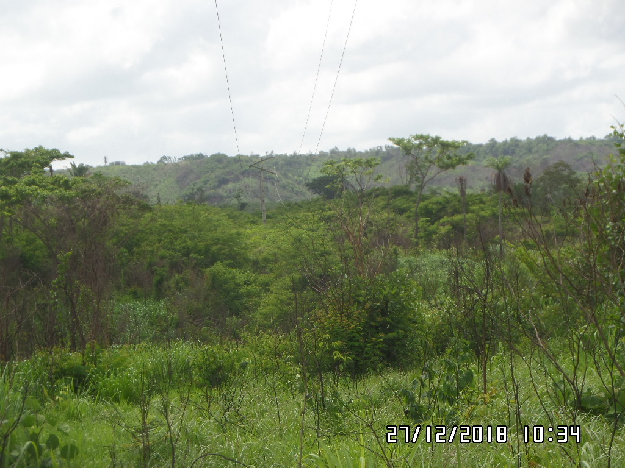 |  |  |  |  | Evidência da Execução
 | Item | Descrição do Defeito |  | CÓD. Defeito |  | N° Estrutura | Fase(s) | Prioridade | Fonte/Carga | Ação | Observações

 | 7 | POSTE C/ INCLINAÇÃO LEVE |  | ES24 |  | YS1-42/2 - FASE - | 0 | A | 0 | APRUMAR POSTE | 0
 | REG.7 | Registro Cenário - Antes |  |  |  | REG.8 | Registro Cenário - Depois
 | 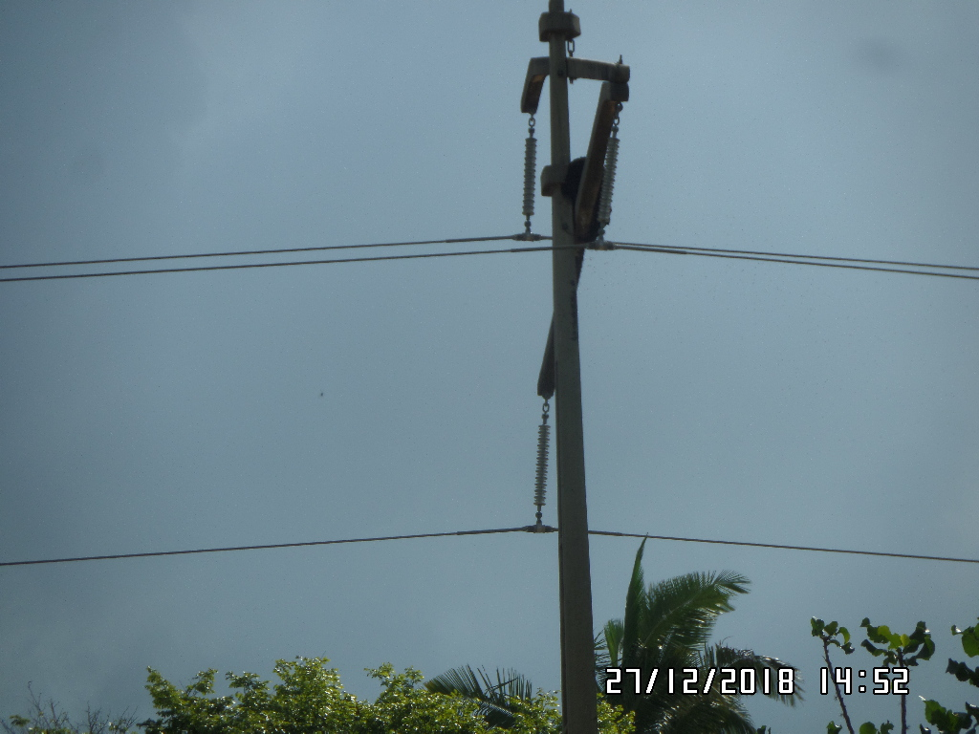 |  |  |  |  | Evidência da Execução
 | Item | Descrição do Defeito |  | CÓD. Defeito |  | N° Estrutura | Fase(s) | Prioridade | Fonte/Carga | Ação | Observações

 | 8 | ÁRV. DENTRO DA FAIXA-DIST. CONDUT. > 1,5M |  | AF01 |  | AP1-16/1 - FASE - | 0 | P2 | 0 | PODAR ÁRVORE | 1 ARVORE
 | REG.9 | Registro Cenário - Antes |  |  |  | REG.10 | Registro Cenário - Depois
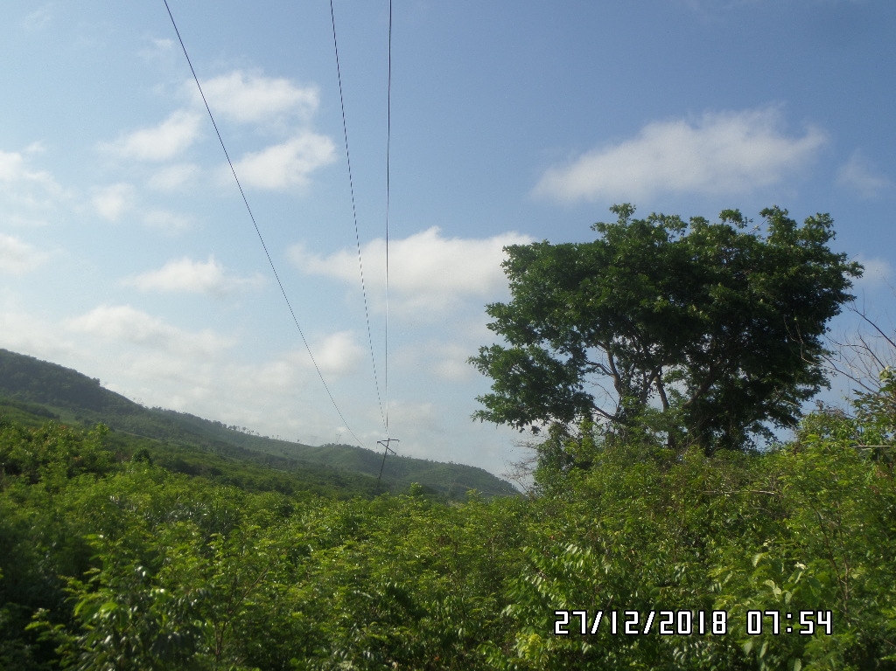 |  |  |  |  |  | Evidência da Execução
 | Item | Descrição do Defeito |  | CÓD. Defeito |  | N° Estrutura | Fase(s) | Prioridade | Fonte/Carga | Ação | Observações

 | 9 | ÁRV. DENTRO DA FAIXA-DIST. CONDUT. > 1,5M |  | AF01 |  | AG1-43/5 - FASE - | 0 | P2 | 0 | PODAR ÁRVORE | 2 ARVORES
 | REG.11 | Registro Cenário - Antes |  |  |  | REG.12 | Registro Cenário - Depois
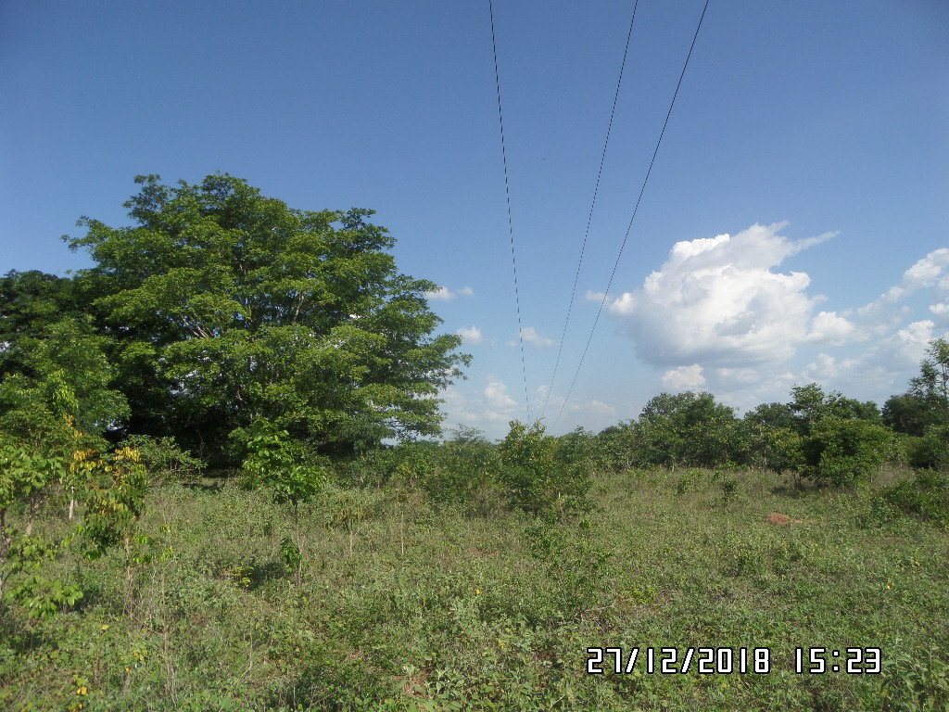 |  |  |  |  |  | Evidência da Execução
 | Item | Descrição do Defeito |  | CÓD. Defeito |  | N° Estrutura | Fase(s) | Prioridade | Fonte/Carga | Ação | Observações

 | 10 | ÁRV. DENTRO DA FAIXA-DIST. CONDUT. > 1,5M |  | AF01 |  | YS1-43/4 - FASE - | 0 | P2 | 0 | PODAR ÁRVORE | 1 ARVORE
 | REG.13 | Registro Cenário - Antes |  |  |  | REG.14 | Registro Cenário - Depois
 | 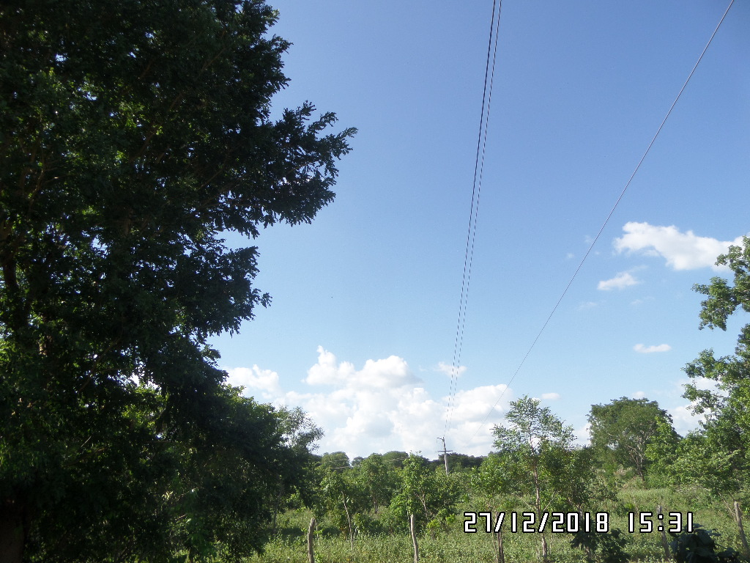 |  |  |  |  | Evidência da Execução
 | Item | Descrição do Defeito |  | CÓD. Defeito |  | N° Estrutura | Fase(s) | Prioridade | Fonte/Carga | Ação | Observações

 | 11 | ÁRV. DENTRO DA FAIXA-DIST. CONDUT. > 1,5M |  | AF01 |  | YS1-39/1 - FASE - | 0 | P2 | 0 | PODAR ÁRVORE | 1 ARVORE
 | REG.15 | Registro Cenário - Antes |  |  |  | REG.16 | Registro Cenário - Depois
 | 